关系图
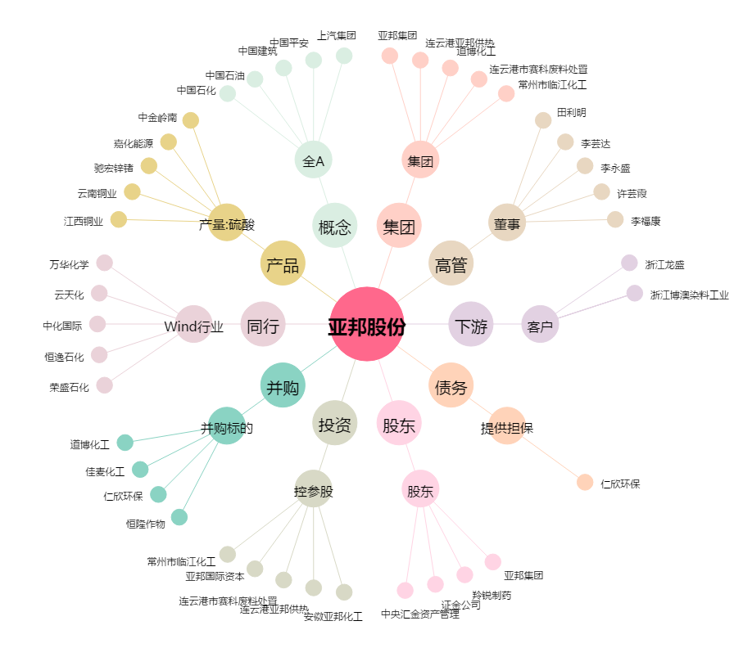
亚邦股份[603188.SH] - 关系概览图

